55-18
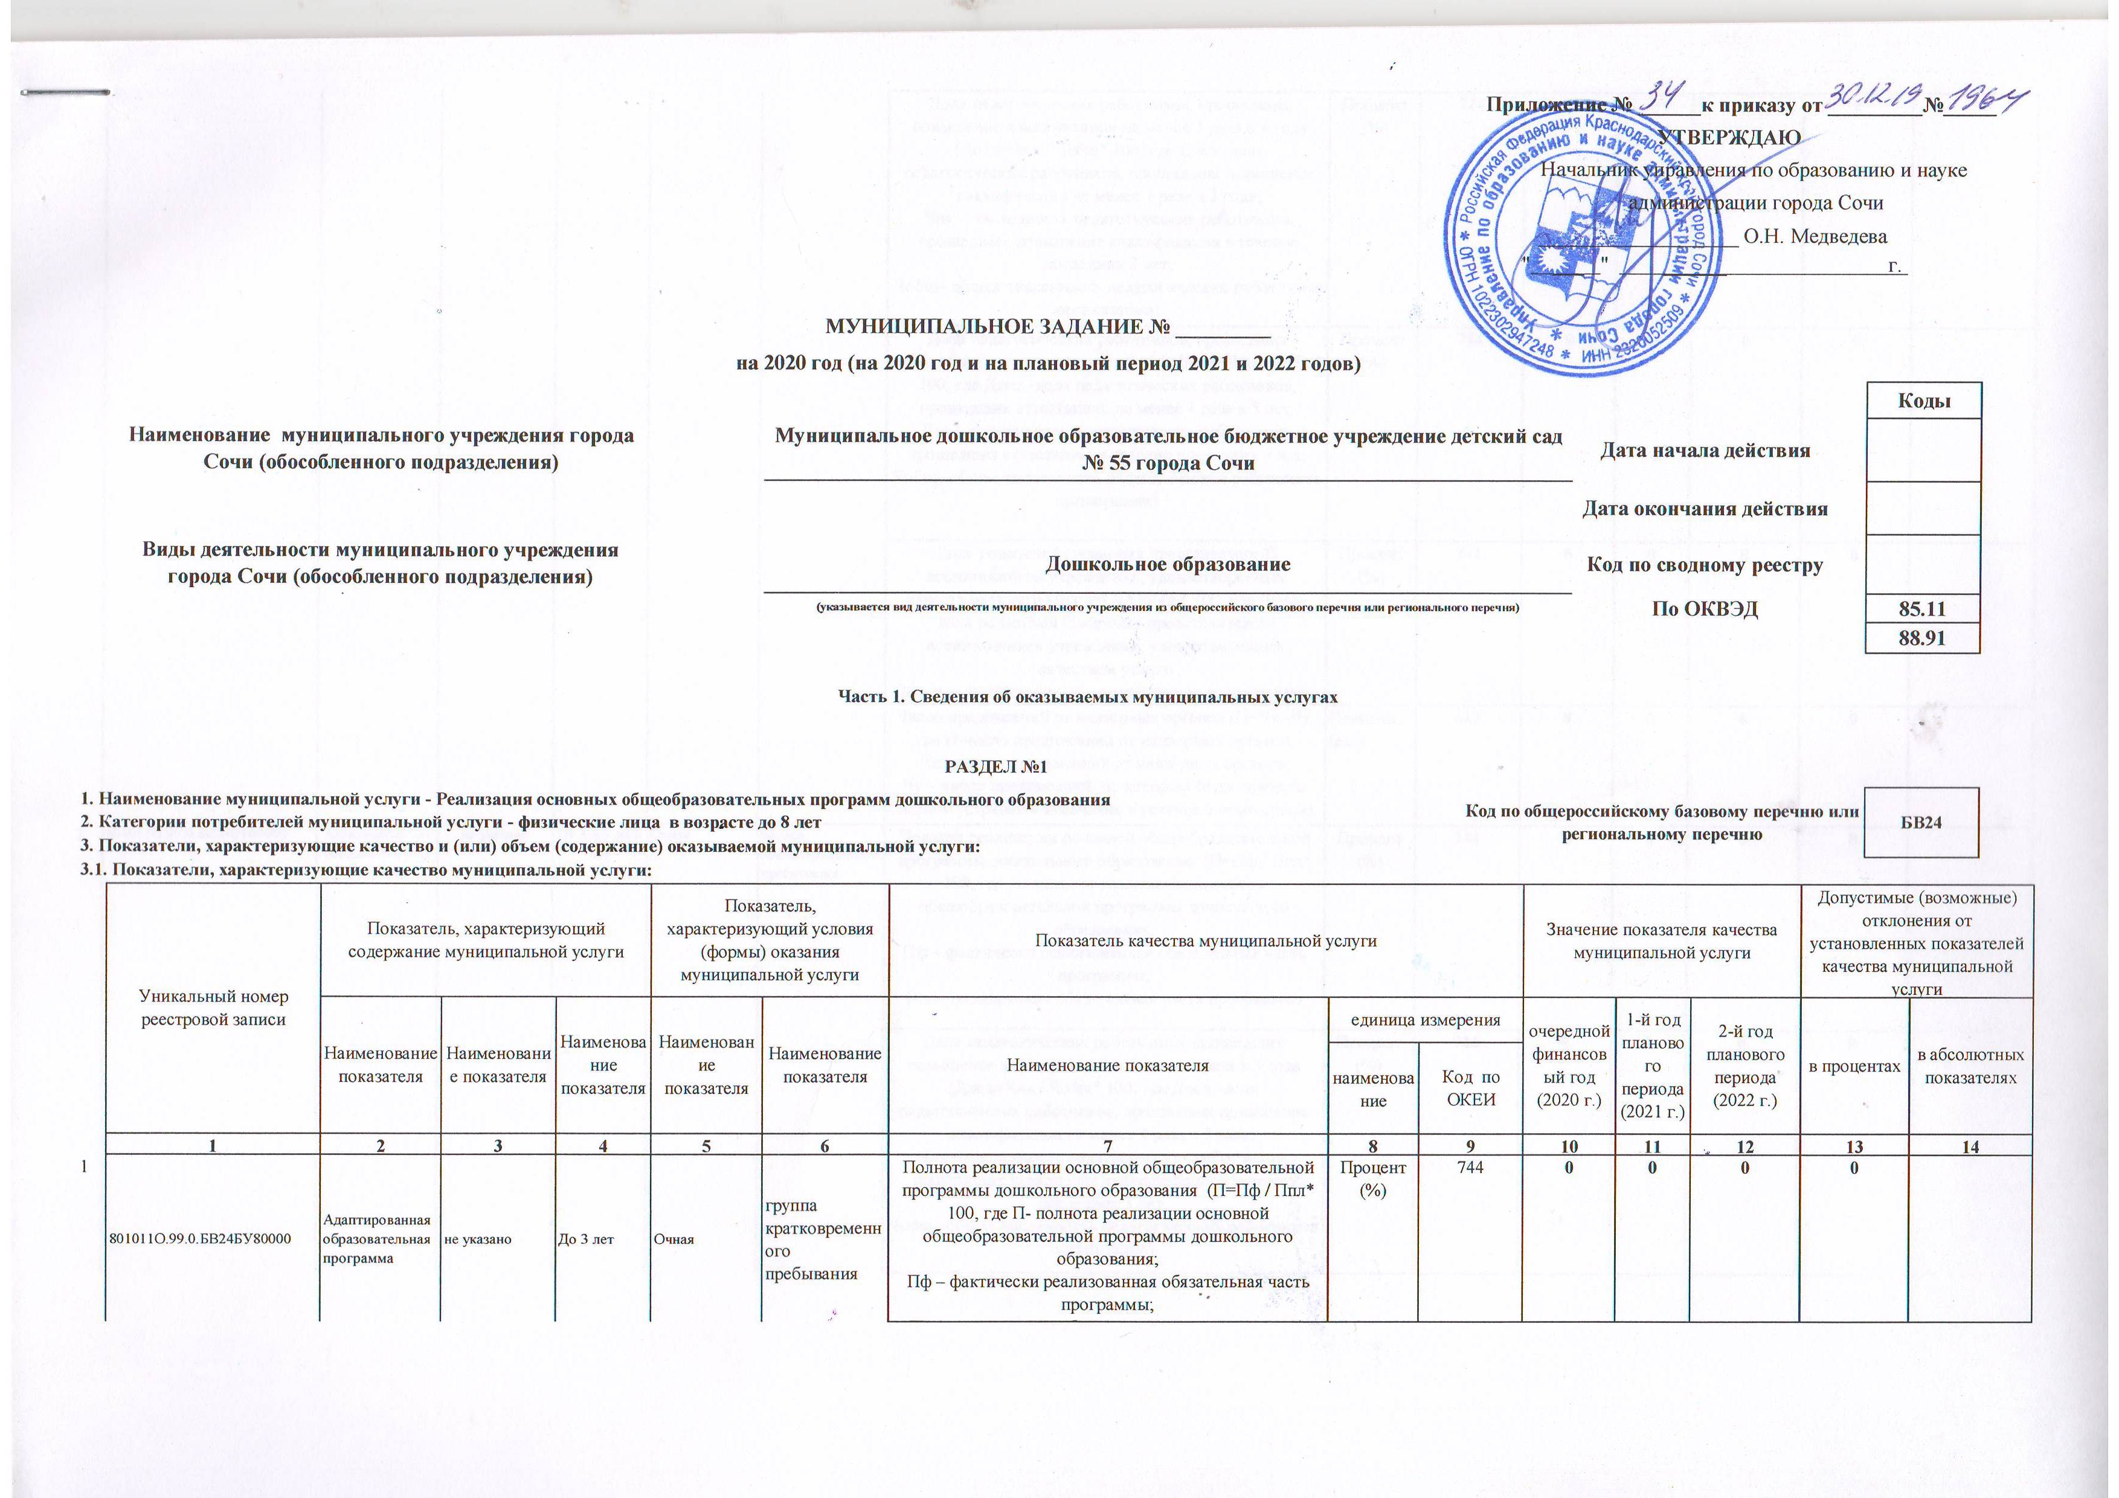
 |  |  |  |  |  |  |  | Приложение № ______к приказу от _________№_____
 |  |  |  |  |  |  |  | УТВЕРЖДАЮ
 |  |  |  |  |  |  |  | Начальник управления по образованию и науке
 |  |  |  |  |  |  |  | администрации города Сочи
 |  |  |  |  |  |  |  | ___________________ О.Н. Медведева
 |  |  |  |  |  |  |  | " ___ " ______ г.

 | МУНИЦИПАЛЬНОЕ ЗАДАНИЕ № _________
 | на 2020 год (на 2020 год и на плановый период 2021 и 2022 годов)
 |  |  |  |  |  |  |  |  |  |  |  |  |  |  |  |  | Коды
 | Наименование муниципального учреждения города Сочи (обособленного подразделения) |  |  |  |  | Муниципальное дошкольное образовательное бюджетное учреждение детский сад № 55 города Сочи |  |  |  |  |  |  | Дата начала действия
 |  |  |  |  |  |  |  |  |  |  |  |  | Дата окончания действия
 | Виды деятельности муниципального учреждения города Сочи (обособленного подразделения) |  |  |  |  | Дошкольное образование |  |  |  |  |  |  | Код по сводному реестру
 |  |  |  |  |  | (указывается вид деятельности муниципального учреждения из общероссийского базового перечня или регионального перечня) |  |  |  |  |  |  | По ОКВЭД |  |  |  | 85.11
 |  |  |  |  |  |  |  |  |  |  |  |  |  |  |  |  | 88.91

 | Часть 1. Сведения об оказываемых муниципальных услугах

РАЗДЕЛ №1
1. Наименование муниципальной услуги - Реализация основных общеобразовательных программ дошкольного образования |  |  |  |  |  |  |  |  |  |  | Код по общероссийскому базовому перечню или региональному перечню |  |  |  |  |  | БВ24
2. Категории потребителей муниципальной услуги - физические лица в возрасте до 8 лет
3. Показатели, характеризующие качество и (или) объем (содержание) оказываемой муниципальной услуги:
3.1. Показатели, характеризующие качество муниципальной услуги:
 | Уникальный номер реестровой записи | Показатель, характеризующий содержание муниципальной услуги |  |  | Показатель, характеризующий условия (формы) оказания муниципальной услуги |  | Показатель качества муниципальной услуги |  |  |  |  | Значение показателя качества муниципальной услуги |  |  |  | Допустимые (возможные) отклонения от установленных показателей качества муниципальной услуги

 |  | Наименование показателя | Наименование показателя | Наименование показателя | Наименование показателя | Наименование показателя | Наименование показателя |  | единица измерения |  |  | очередной финансовый год (2020 г.) |  | 1-й год планового периода (2021 г.) | 2-й год планового периода (2022 г.) | в процентах |  | в абсолютных показателях
 |  |  |  |  |  |  |  |  | наименование | Код по ОКЕИ
 | 1 | 2 | 3 | 4 | 5 | 6 | 7 |  | 8 | 9 |  | 10 |  | 11 | 12 | 13 |  | 14
1 | 801011О.99.0.БВ24БУ80000 | Адаптированная образовательная программа | не указано | До 3 лет | Очная | группа кратковременного пребывания | Полнота реализации основной общеобразовательной программы дошкольного образования (П=Пф / Ппл* 100, где П- полнота реализации основной общеобразовательной программы дошкольного образования; Пф – фактически реализованная обязательная часть программы; Ппл– планируемая обязательная часть программы) |  | Процент (%) | 744 |  | 0 |  | 0 | 0 | 0
 |  |  |  |  |  |  | Доля педагогических работников, прошедших повышение квалификации не менее 1 раза в 3 года (Дпед=Чпк / Чобщ* 100, где Дпед -доля педагогических работников, прошедших повышение квалификации не менее 1 раза в 3 года; Чпк – численность педагогических работников, прошедших повышение квалификации в течение последних 3 лет; Чобщ– общая численность педагогических работников организации) |  | Процент (%) | 744 |  | 0 |  | 0 | 0 | 0
 |  |  |  |  |  |  | Доля педагогических работников, прошедших аттестацию, не менее 1 раза в 5 лет (Дпед=Чпа / Чобщ* 100, где Дпед -доля педагогических работников, прошедших аттестацию, не менее 1 раза в 5 лет; Чпк – численность педагогических работников, прошедших аттестацию в течение последних 5 лет; Чобщ– общая численность педагогических работников организации) |  | Процент (%) | 744 |  | 0 |  | 0 | 0 | 0
 |  |  |  |  |  |  | Доля родителей (законных представителей) воспитанников учреждения, удовлетворенных качеством услуги (Дрод=Ок/Ообщ * 100, где Дрод- доля родителей (законных представителей) воспитанников учреждения, удовлетворенных качеством услуги Ок – число опрошенных, оценивающих положительно качество предоставляемой услуги; Ообщ – общее число опрошенных человек) |  | Процент (%) | 744 |  | 0 |  | 0 | 0 | 0
 |  |  |  |  |  |  | Число предписаний от надзорных органов (П=Чп -Чу, где П-число предписаний от надзорных органов; Чп – число предписаний от надзорных органов; Чу – число предписаний, по которым были приняты меры и устранены замечания в установленные сроки) |  | Единица (ед.) | 642 |  | 0 |  | 0 | 0 | 0
2 | 801011О.99.0.БВ24БТ60000 | Адаптированная образовательная программа | не указано | От 3 лет до 8 лет | Очная | группа кратковременного пребывания | Полнота реализации основной общеобразовательной программы дошкольного образования (П=Пф / Ппл* 100, где П- полнота реализации основной общеобразовательной программы дошкольного образования; Пф – фактически реализованная обязательная часть программы; Ппл– планируемая обязательная часть программы) |  | Процент (%) | 744 |  | 0 |  | 0 | 0 | 0
 |  |  |  |  |  |  | Доля педагогических работников, прошедших повышение квалификации не менее 1 раза в 3 года (Дпед=Чпк / Чобщ* 100, где Дпед -доля педагогических работников, прошедших повышение квалификации не менее 1 раза в 3 года; Чпк – численность педагогических работников, прошедших повышение квалификации в течение последних 3 лет; Чобщ– общая численность педагогических работников организации) |  | Процент (%) | 744 |  | 0 |  | 0 | 0 | 0
 |  |  |  |  |  |  | Доля педагогических работников, прошедших аттестацию, не менее 1 раза в 5 лет (Дпед=Чпа / Чобщ* 100, где Дпед -доля педагогических работников, прошедших аттестацию, не менее 1 раза в 5 лет; Чпк – численность педагогических работников, прошедших аттестацию в течение последних 5 лет; Чобщ– общая численность педагогических работников организации) |  | Процент (%) | 744 |  | 0 |  | 0 | 0 | 0
 |  |  |  |  |  |  | Доля родителей (законных представителей) воспитанников учреждения, удовлетворенных качеством услуги (Дрод=Ок/Ообщ * 100, где Дрод- доля родителей (законных представителей) воспитанников учреждения, удовлетворенных качеством услуги Ок – число опрошенных, оценивающих положительно качество предоставляемой услуги; Ообщ – общее число опрошенных человек) |  | Процент (%) | 744 |  | 0 |  | 0 | 0 | 0
 |  |  |  |  |  |  | Число предписаний от надзорных органов (П=Чп -Чу, где П-число предписаний от надзорных органов; Чп – число предписаний от надзорных органов; Чу – число предписаний, по которым были приняты меры и устранены замечания в установленные сроки) |  | Единица (ед.) | 642 |  | 0 |  | 0 | 0 | 0
3 | 801011О.99.0.БВ24БУ82000 | Адаптированная образовательная программа | не указано | До 3 лет | Очная | группа полного дня | Полнота реализации основной общеобразовательной программы дошкольного образования (П=Пф / Ппл* 100, где П- полнота реализации основной общеобразовательной программы дошкольного образования; Пф – фактически реализованная обязательная часть программы; Ппл– планируемая обязательная часть программы) |  | Процент (%) | 744 |  | 0 |  | 0 | 0 | 0
 |  |  |  |  |  |  | Доля педагогических работников, прошедших повышение квалификации не менее 1 раза в 3 года (Дпед=Чпк / Чобщ* 100, где Дпед -доля педагогических работников, прошедших повышение квалификации не менее 1 раза в 3 года; Чпк – численность педагогических работников, прошедших повышение квалификации в течение последних 3 лет; Чобщ– общая численность педагогических работников организации) |  | Процент (%) | 744 |  | 0 |  | 0 | 0 | 0
 |  |  |  |  |  |  | Доля педагогических работников, прошедших аттестацию, не менее 1 раза в 5 лет (Дпед=Чпа / Чобщ* 100, где Дпед -доля педагогических работников, прошедших аттестацию, не менее 1 раза в 5 лет; Чпк – численность педагогических работников, прошедших аттестацию в течение последних 5 лет; Чобщ– общая численность педагогических работников организации) |  | Процент (%) | 744 |  | 0 |  | 0 | 0 | 0
 |  |  |  |  |  |  | Доля родителей (законных представителей) воспитанников учреждения, удовлетворенных качеством услуги (Дрод=Ок/Ообщ * 100, где Дрод- доля родителей (законных представителей) воспитанников учреждения, удовлетворенных качеством услуги Ок – число опрошенных, оценивающих положительно качество предоставляемой услуги; Ообщ – общее число опрошенных человек) |  | Процент (%) | 744 |  | 0 |  | 0 | 0 | 0
 |  |  |  |  |  |  | Число предписаний от надзорных органов (П=Чп -Чу, где П-число предписаний от надзорных органов; Чп – число предписаний от надзорных органов; Чу – число предписаний, по которым были приняты меры и устранены замечания в установленные сроки) |  | Единица (ед.) | 642 |  | 0 |  | 0 | 0 | 0
4 | 801011О.99.0.БВ24БТ62000 | Адаптированная образовательная программа | не указано | От 3 лет до 8 лет | Очная | группа полного дня | Полнота реализации основной общеобразовательной программы дошкольного образования (П=Пф / Ппл* 100, где П- полнота реализации основной общеобразовательной программы дошкольного образования; Пф – фактически реализованная обязательная часть программы; Ппл– планируемая обязательная часть программы) |  | Процент (%) | 744 |  | 100 |  | 100 | 100 | 10
 |  |  |  |  |  |  | Доля педагогических работников, прошедших повышение квалификации не менее 1 раза в 3 года (Дпед=Чпк / Чобщ* 100, где Дпед -доля педагогических работников, прошедших повышение квалификации не менее 1 раза в 3 года; Чпк – численность педагогических работников, прошедших повышение квалификации в течение последних 3 лет; Чобщ– общая численность педагогических работников организации) |  | Процент (%) | 744 |  | 100 |  | 100 | 100 | 10
 |  |  |  |  |  |  | Доля педагогических работников, прошедших аттестацию, не менее 1 раза в 5 лет (Дпед=Чпа / Чобщ* 100, где Дпед -доля педагогических работников, прошедших аттестацию, не менее 1 раза в 5 лет; Чпк – численность педагогических работников, прошедших аттестацию в течение последних 5 лет; Чобщ– общая численность педагогических работников организации) |  | Процент (%) | 744 |  | 90 |  | 100 | 100 | 10
 |  |  |  |  |  |  | Доля родителей (законных представителей) воспитанников учреждения, удовлетворенных качеством услуги (Дрод=Ок/Ообщ * 100, где Дрод- доля родителей (законных представителей) воспитанников учреждения, удовлетворенных качеством услуги Ок – число опрошенных, оценивающих положительно качество предоставляемой услуги; Ообщ – общее число опрошенных человек) |  | Процент (%) | 744 |  | 90 |  | 90 | 90 | 10
 |  |  |  |  |  |  | Число предписаний от надзорных органов (П=Чп -Чу, где П-число предписаний от надзорных органов; Чп – число предписаний от надзорных органов; Чу – число предписаний, по которым были приняты меры и устранены замечания в установленные сроки) |  | Единица (ед.) | 642 |  | 0 |  | 0 | 0 | 0
5 | 801011О.99.0.БВ24ДП00000 | не указано | не указано | До 3 лет | Очная | группа кратковременного пребывания | Полнота реализации основной общеобразовательной программы дошкольного образования (П=Пф / Ппл* 100, где П- полнота реализации основной общеобразовательной программы дошкольного образования; Пф – фактически реализованная обязательная часть программы; Ппл– планируемая обязательная часть программы) |  | Процент (%) | 744 |  | 100 |  | 100 | 100 | 10
 |  |  |  |  |  |  | Доля педагогических работников, прошедших повышение квалификации не менее 1 раза в 3 года (Дпед=Чпк / Чобщ* 100, где Дпед -доля педагогических работников, прошедших повышение квалификации не менее 1 раза в 3 года; Чпк – численность педагогических работников, прошедших повышение квалификации в течение последних 3 лет; Чобщ– общая численность педагогических работников организации) |  | Процент (%) | 744 |  | 100 |  | 100 | 100 | 10
 |  |  |  |  |  |  | Доля педагогических работников, прошедших аттестацию, не менее 1 раза в 5 лет (Дпед=Чпа / Чобщ* 100, где Дпед -доля педагогических работников, прошедших аттестацию, не менее 1 раза в 5 лет; Чпк – численность педагогических работников, прошедших аттестацию в течение последних 5 лет; Чобщ– общая численность педагогических работников организации) |  | Процент (%) | 744 |  | 90 |  | 100 | 100 | 10
 |  |  |  |  |  |  | Доля родителей (законных представителей) воспитанников учреждения, удовлетворенных качеством услуги (Дрод=Ок/Ообщ * 100, где Дрод- доля родителей (законных представителей) воспитанников учреждения, удовлетворенных качеством услуги Ок – число опрошенных, оценивающих положительно качество предоставляемой услуги; Ообщ – общее число опрошенных человек) |  | Процент (%) | 744 |  | 90 |  | 90 | 90 | 10
 |  |  |  |  |  |  | Число предписаний от надзорных органов (П=Чп -Чу, где П-число предписаний от надзорных органов; Чп – число предписаний от надзорных органов; Чу – число предписаний, по которым были приняты меры и устранены замечания в установленные сроки) |  | Единица (ед.) | 642 |  | 0 |  | 0 | 0 | 0
6 | 801011О.99.0.БВ24ДН80000 | не указано | не указано | От 3 лет до 8 лет | Очная | группа кратковременного пребывания | Полнота реализации основной общеобразовательной программы дошкольного образования (П=Пф / Ппл* 100, где П- полнота реализации основной общеобразовательной программы дошкольного образования; Пф – фактически реализованная обязательная часть программы; Ппл– планируемая обязательная часть программы) |  | Процент (%) | 744 |  | 100 |  | 100 | 100 | 10
 |  |  |  |  |  |  | Доля педагогических работников, прошедших повышение квалификации не менее 1 раза в 3 года (Дпед=Чпк / Чобщ* 100, где Дпед -доля педагогических работников, прошедших повышение квалификации не менее 1 раза в 3 года; Чпк – численность педагогических работников, прошедших повышение квалификации в течение последних 3 лет; Чобщ– общая численность педагогических работников организации) |  | Процент (%) | 744 |  | 100 |  | 100 | 100 | 10
 |  |  |  |  |  |  | Доля педагогических работников, прошедших аттестацию, не менее 1 раза в 5 лет (Дпед=Чпа / Чобщ* 100, где Дпед -доля педагогических работников, прошедших аттестацию, не менее 1 раза в 5 лет; Чпк – численность педагогических работников, прошедших аттестацию в течение последних 5 лет; Чобщ– общая численность педагогических работников организации) |  | Процент (%) | 744 |  | 90 |  | 100 | 100 | 10
 |  |  |  |  |  |  | Доля родителей (законных представителей) воспитанников учреждения, удовлетворенных качеством услуги (Дрод=Ок/Ообщ * 100, где Дрод- доля родителей (законных представителей) воспитанников учреждения, удовлетворенных качеством услуги Ок – число опрошенных, оценивающих положительно качество предоставляемой услуги; Ообщ – общее число опрошенных человек) |  | Процент (%) | 744 |  | 90 |  | 90 | 90 | 10
 |  |  |  |  |  |  | Число предписаний от надзорных органов (П=Чп -Чу, где П-число предписаний от надзорных органов; Чп – число предписаний от надзорных органов; Чу – число предписаний, по которым были приняты меры и устранены замечания в установленные сроки) |  | Единица (ед.) | 642 |  | 0 |  | 0 | 0 | 0
7 | 801011О.99.0.БВ24ДП02000 | не указано | не указано | До 3 лет | Очная | группа полного дня | Полнота реализации основной общеобразовательной программы дошкольного образования (П=Пф / Ппл* 100, где П- полнота реализации основной общеобразовательной программы дошкольного образования; Пф – фактически реализованная обязательная часть программы; Ппл– планируемая обязательная часть программы) |  | Процент (%) | 744 |  | 100 |  | 100 | 100 | 10
 |  |  |  |  |  |  | Доля педагогических работников, прошедших повышение квалификации не менее 1 раза в 3 года (Дпед=Чпк / Чобщ* 100, где Дпед -доля педагогических работников, прошедших повышение квалификации не менее 1 раза в 3 года; Чпк – численность педагогических работников, прошедших повышение квалификации в течение последних 3 лет; Чобщ– общая численность педагогических работников организации) |  | Процент (%) | 744 |  | 100 |  | 100 | 100 | 10
 |  |  |  |  |  |  | Доля педагогических работников, прошедших аттестацию, не менее 1 раза в 5 лет (Дпед=Чпа / Чобщ* 100, где Дпед -доля педагогических работников, прошедших аттестацию, не менее 1 раза в 5 лет; Чпк – численность педагогических работников, прошедших аттестацию в течение последних 5 лет; Чобщ– общая численность педагогических работников организации) |  | Процент (%) | 744 |  | 90 |  | 100 | 100 | 10
 |  |  |  |  |  |  | Доля родителей (законных представителей) воспитанников учреждения, удовлетворенных качеством услуги (Дрод=Ок/Ообщ * 100, где Дрод- доля родителей (законных представителей) воспитанников учреждения, удовлетворенных качеством услуги Ок – число опрошенных, оценивающих положительно качество предоставляемой услуги; Ообщ – общее число опрошенных человек) |  | Процент (%) | 744 |  | 90 |  | 90 | 90 | 10
 |  |  |  |  |  |  | Число предписаний от надзорных органов (П=Чп -Чу, где П-число предписаний от надзорных органов; Чп – число предписаний от надзорных органов; Чу – число предписаний, по которым были приняты меры и устранены замечания в установленные сроки) |  | Единица (ед.) | 642 |  | 0 |  | 0 | 0 | 0
8 | 801011О.99.0.БВ24ДН82000 | не указано | не указано | От 3 лет до 8 лет | Очная | группа полного дня | Полнота реализации основной общеобразовательной программы дошкольного образования (П=Пф / Ппл* 100, где П- полнота реализации основной общеобразовательной программы дошкольного образования; Пф – фактически реализованная обязательная часть программы; Ппл– планируемая обязательная часть программы) |  | Процент (%) | 744 |  | 100 |  | 100 | 100 | 10
...

